003期
位置名称 | BUG类型 | 是否修改 | BUG显示截图 | 正确示意 | 备注说明
特殊页广告管理 | 文章内容页广告管理 | 否 | https://ws3.sinaimg.cn/large/005BYqpggy1g281fme9mrj30po08ntdr.jpg | 需要自己在后台配置一个广告窗（上面也是） | http://47.94.253.240/#/Inspiration/Article/d9194e10f6c741f48c27dc0e7efa80e1 | 后台无需修改
 | 请页内容页广告管理 | 否 | https://ws3.sinaimg.cn/large/005BYqpgly1g281hg6e7ej30zh0pj19g.jpg | http://yang.wzbl.net/@2018/question_article.html
 | 招聘搜索页广告管理 | 否 | http://47.94.253.240/#/Job/List/上海/文案 | http://yang.wzbl.net/@2018/jobs_list.html | 接口有数据

说明： 1、绿色字体为已解决 2、红色字体为已提交给仕立协助解决 3、紫色字体为暂未解决 4、蓝色字体为原需求无此功能 5、橙色字体为需要ui协助解决
11.书单上新——http://47.94.253.240/#/Bookstore/
11.1广告区 | 轮播橱窗数据不显示 | 否 | https://ws3.sinaimg.cn/large/005BYqpgly1g27r9gezt0j311b0cek13.jpg | https://ws3.sinaimg.cn/large/005BYqpgly1g27235s9tzj30wh0ajqgs.jpg | 书单上新、阅读场景、图书内页都一样，后面不重复提示
 | 边栏广告不显示 | 否 | https://ws3.sinaimg.cn/large/005BYqpgly1g27zjsjtgzj30fg07dq4l.jpg | / |  | 对应B底部广告位
11.2图书公告 | 不知道发布入口 | 否 | https://ws3.sinaimg.cn/large/005BYqpgly1g27rbj82pbj30pj05t3zl.jpg | https://ws3.sinaimg.cn/large/005BYqpgly1g27rc35tedj30oj04vgn3.jpg | 图书公告需要发布入口 | 原需求没有，建议放下期开发
11.3搜索框 | 图书搜索不可用 | 否 | https://ws3.sinaimg.cn/large/005BYqpgly1g27rwrd18bj30f106w0td.jpg | /
11.4图书数据 | 数据错误 | 否 | https://ws3.sinaimg.cn/large/005BYqpgly1g27sgrjwuvj30pl0kmjyq.jpg | https://ws3.sinaimg.cn/large/005BYqpgly1g27shue3mrj30pf0jxn6m.jpg | /
 | 位置错乱 | 否 | https://ws3.sinaimg.cn/large/005BYqpgly1g27xdlioq9j30p20ktwk5.jpg | / |  | UI样式导致
 | 封面显示 | 否 | https://ws3.sinaimg.cn/large/005BYqpgly1g27xeswg08j308306eglv.jpg | / | 有些封面没显示出来 | 图片链接前有特殊字符“||”？
11.5页码 | 页码数据错误 | 否 | https://ws3.sinaimg.cn/large/005BYqpgly1g27192sndkj30p204b754.jpg | / | 只有一页内容，出现2个页面。
11.6分类筛选 | 功能BUG | 否 | https://ws3.sinaimg.cn/large/005BYqpgly1g27xjb3u4pj30aw0gn0uc.jpg | / | 点击分类后，应该只出现本分类下的图书

11.1图书内页——http://47.94.253.240/#/Bookstore/Bookbuy/811af80178864eeb9ac2f61b494082e7
11.1.1图书路径 | 内容不完整 | 否 | https://ws3.sinaimg.cn/large/005BYqpgly1g27xsigiu0j30or069wfy.jpg | https://ws3.sinaimg.cn/large/005BYqpgly1g27xunr44uj30qt04oq4l.jpg | 补充完整路径
11.1.2图书名 | 数据错误 | 否 | https://ws3.sinaimg.cn/large/005BYqpgly1g27xyfsb6nj30em0770uj.jpg | http://yang.wzbl.net/@2018/bookstore_buy.html | 按左边UI设计稿执行
11.1.3点击购买 | 无法跳转外链 | 否 | https://ws3.sinaimg.cn/large/005BYqpgly1g27y1fqz8dj30gq04r758.jpg | / |  | 外部链接必须以http开头
11.1.4图书详情 | 图书详情显示异常 | 否 | https://ws3.sinaimg.cn/large/005BYqpggy1g27y388mg9j30oy0ejq8s.jpg | https://ws3.sinaimg.cn/large/005BYqpgly1g27y48ywj0j30o70oywwj.jpg | 图书需正常显示
11.1.5同类好书 | 无数据 | 否 | https://ws3.sinaimg.cn/large/005BYqpgly1g2808t7fodj30qy0bh436.jpg | / | 调取与本书同一分类的其他图书数据 | http:/localhost:8080/zsl/a/book/bookManager/filter/sameBookType
 |  |  |  |  |  | 参数：bookType：（当前书的分类bookType），id:当前书的id

12阅读场景——http://47.94.253.240/#/Bookstore/ReadingTime
内容为空 | 内容为空 | 否 | / | / | 阅读场景内容为空。感觉没有上传最新版本
有数据到页面，需要确认是否是需要分页，待定

13招聘——http://47.94.253.240/#/Job#
13.1广告区 | 位置错乱 | 否 | https://ws3.sinaimg.cn/large/005BYqpgly1g2928lfrpnj30mn0a57ag.jpg | / | 位置错误，不能跳转外链 | 图中1,2,3广告位为Ta轮播图广告
13.2招聘岗位 | 无法输入内容，前台数据为空 | 否 | https://ws3.sinaimg.cn/large/005BYqpgly1g292lt43qlj30o90d90uq.jpg | /
13.3招聘城市 | 无法输入内容，前台数据为空 | 否 | https://ws3.sinaimg.cn/large/005BYqpgly1g292crigvzj30om0dstat.jpg | /

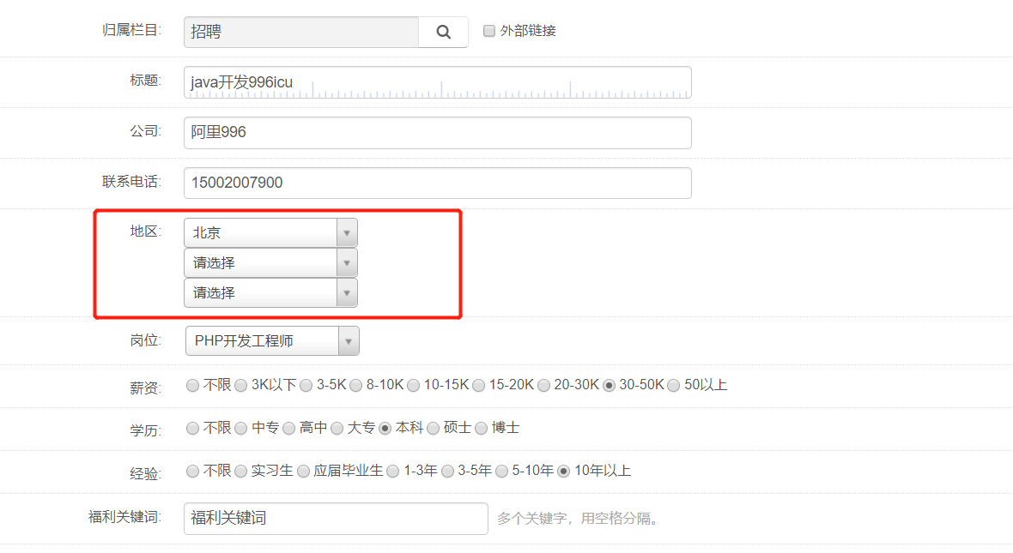
后台招聘地区

招聘搜索页： | 前端接口参数缺少type

